Home
Tous les pays ont été tirés au sort par le programme qui suit, afin d’assurer un aléatoire total :

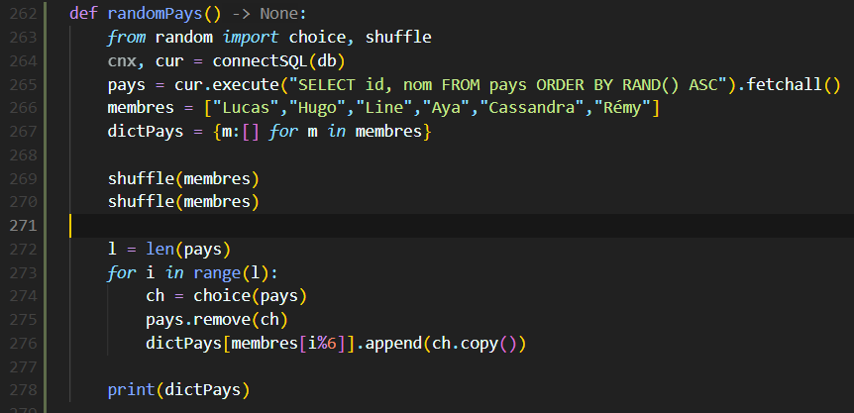

Résumé
 | Total | Fait | Restant | %
Aya | 33 | 33 | 0 | 100.00 %
Cassandra | 33 | 33 | 0 | 100.00 %
Hugo | 32 | 32 | 0 | 100.00 %
Line | 32 | 32 | 0 | 100.00 %
Lucas | 33 | 33 | 0 | 100.00 %
Rémy | 32 | 32 | 0 | 100.00 %

68 pays "presques"

